גיליון1
 | דף ראשי

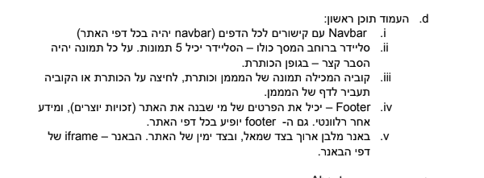
 |  |  | באנר+לוגו

 |  |  | סרגל ניווט

 |  | באנר
 |  |  | סליידר תמונות

tickets& packages
schedule &routes
באנר
 |  |  | מידע חשוב

new orleans extra attractions
book a hotel
 |  |  | קישורים לדפי המממנים

 | footer

